Sheet1
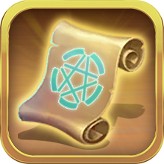


 | 洗词条卷轴 |  |  | 钻石



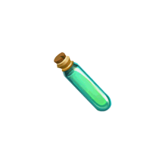

 |  |  |  | 体力 |  |  | PVP
 | 经验药水


 | 指引用



 |  |  |  |  |  |  | PVE

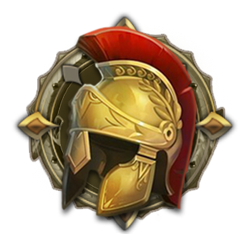


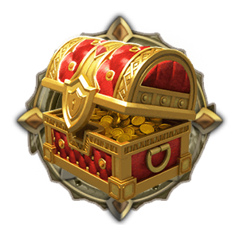


主页 |  | 英雄 | 背包 |  | 召唤 | 商城

